Sheet1
作品名称 | 类型 | 基本信息 |  |  | 文化含义 | 图片及视频
 |  | 创作灵感 | 制作工艺 | 成就
银花丝绣球 | 工艺品 | 取材广西壮族传统布艺绣球，以银丝替代传统绣球的刺绣丝线，把民族绣球文化与苗族银花丝锻造技艺结合，属于非遗创新作品。 | 先将银料反复拉制成纤细银丝，两根拧成一股；采用掐、填、攒、焊等银花丝技艺，先制作外框，把银丝按纹样扭曲填入框内制成银绣片，再将多片银绣片焊接、调整曲度，组装成浑圆立体的绣球造型。 | 银花丝绣球的外观与制作工艺，于2019 年获得国家专利证书 | 打破传统绣球布料材质的局限，是传统民族器物与苗族银饰手工技艺融合创新的代表作品，常作为研学展示、非遗文创展品。 | 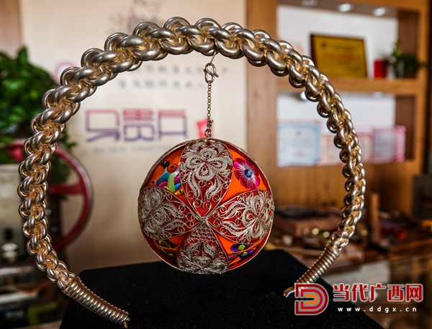 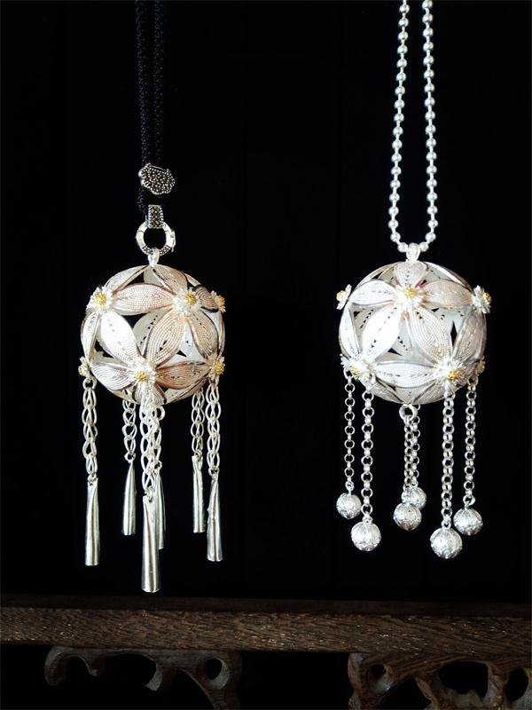 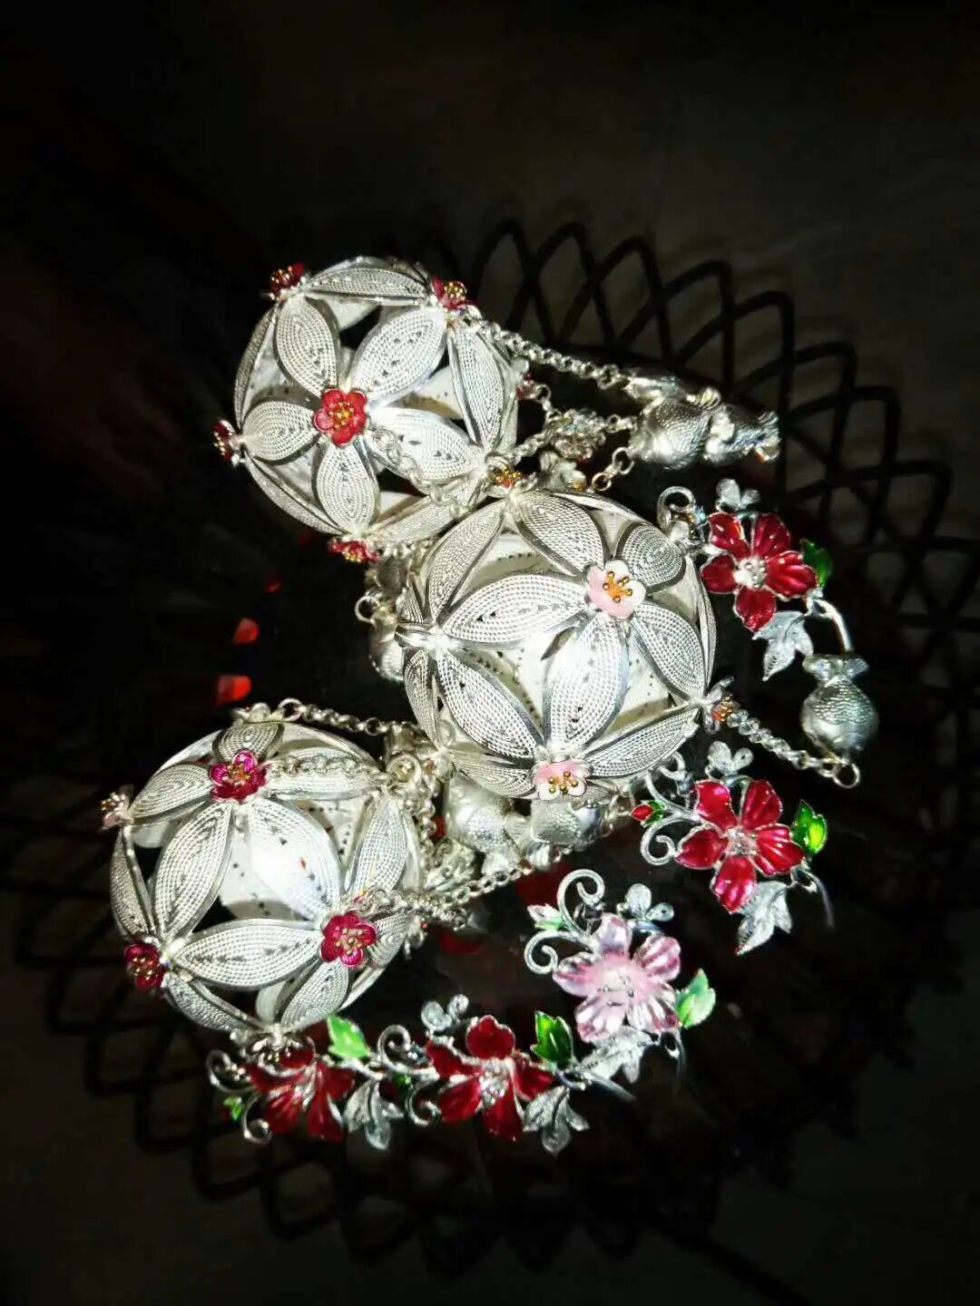
苗族织锦 | 银饰 | 银艺创新作品，并非传统布料织锦，以银花丝、银锻打工艺模拟苗族织锦的纹样肌理，把苗族织锦的传统纹样转化为银饰工艺表达，属于银饰对织锦文化的艺术转译作品。 | 运用苗族银饰锻造技艺，经铸炼、拉丝、掐丝、攒焊等工序，复刻苗族织锦典型几何、图腾纹样，将织锦的经纬纹理以银丝编织、拼接的形式呈现，把织物的视觉效果在银质载体上实现。 | 荣获第 48 届全国 “金凤凰” 创新产品设计大赛银奖，“金凤凰” 大赛是国内工艺美术行业重要国家级赛事。 | 打破银饰创作的传统题材局限，将苗族织锦纹样文化融入银饰创作，实现苗族两大非遗技艺的跨界融合，推动民族传统纹样的现代表达。 | 无
苗族银头饰 | 银饰 | 以苗族传统盛装银冠头饰为原型的手工银饰作品，保留苗族传统头饰形制，融合现代手工创新设计，属于苗族银饰锻造技艺的代表性参赛作品广西新闻网。 | 采用苗族银饰全套手工工序，包含铸炼、锤打、拉丝、掐丝、錾刻、攒焊等；饰件雕刻花鸟、瑞兽等苗族传统吉祥纹样，搭配银花、银流苏吊饰，层次繁复，还原苗族节庆盛装头饰的华丽风貌，全程手工锻打，不使用模压工艺。 | 荣获第 48 届全国 “金凤凰” 创新产品设计大赛铜奖、第二届广西发明创造成果展传统手工业创新成果奖。 | 立足融水苗族传统头饰文化，在复原传统形制的基础上做工艺优化，既保留民族服饰文化内涵，又体现当代非遗传承人的手工创新，常用于非遗展览、工艺美术赛事参展。 | 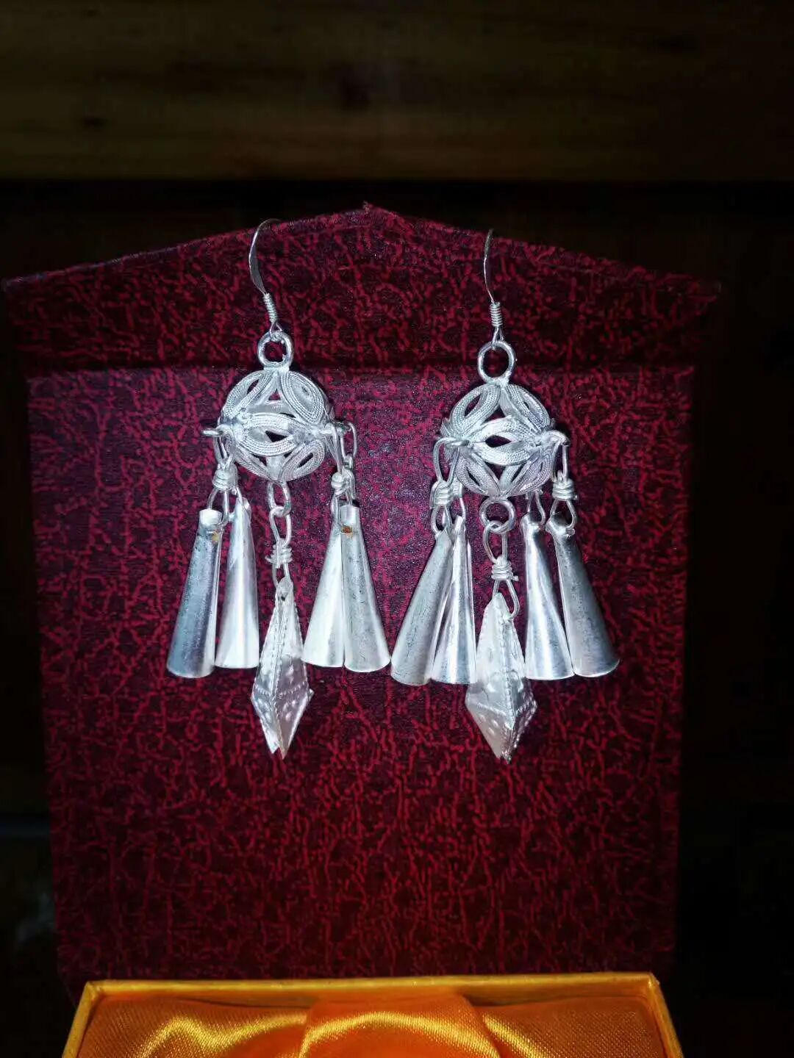 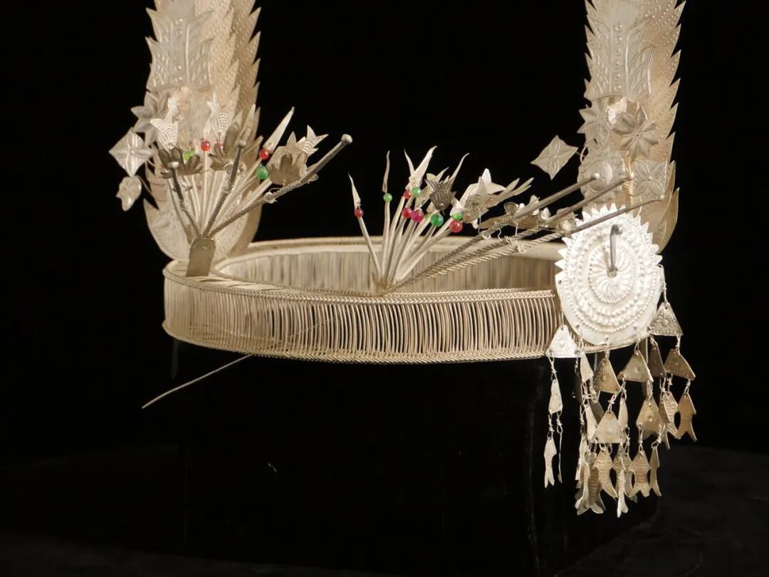
紫荆花 | 工艺画 | 景泰蓝掐丝工艺画，属于跨界创新工艺挂画，不是传统银饰首饰，是马贵兵研修归来后，将景泰蓝掐丝工艺与银丝技艺相结合的创新尝试 | 以银丝做掐丝基底，沿用掐丝工艺，搭配景泰蓝点彩着色，塑造紫荆花花朵形态；作品色彩艳丽，造型灵动鲜活，实现苗族银丝技艺与景泰蓝工艺的跨技艺融合。 | 主要用于工坊展示，并未参与工艺美术赛事参评，因此没有获奖记录，也没有申请专利。 | 突破苗族银饰传统首饰、摆件的题材边界，拓展银艺的装饰画品类，体现非遗传承人对外来工艺的吸收转化，丰富民族工艺的表现形式 | 无
花山岩画 | 工艺画 | 以 2016 年花山岩画申遗成功为契机，马贵兵立足广西本土骆越文化，将千年岩画图腾与苗族银饰技艺结合，以银为媒传承地域非遗文化、创新银艺题材。 | 运用苗族银饰锻造技艺，通过锤揲、拉丝、錾刻、焊接等工序，将花山岩画典型的蛙人、图腾人物等骆越先民岩画符号复刻在银质板材之上，把崖壁上的古老岩画图像转化为银质艺术品，实现世界文化遗产与苗族银饰非遗技艺的融合表达。 | 公开权威报道中无该作品对应的专利记录，也无参赛获奖记录，主要作为工坊展示作品。 | 挖掘广西本土骆越文化符号，把花山岩画这一世界文化遗产题材引入苗族银艺创作，拓展银饰创作题材边界，用银艺载体传播广西地域历史文化。 | 无

